受講申込書
締切：令和８年９月16日（水） |  | 令和 年 月 日

（関係団体オンライン視聴用） 在宅医療・介護連携に係る郡市医師会・市町行政連絡協議会参加申込書
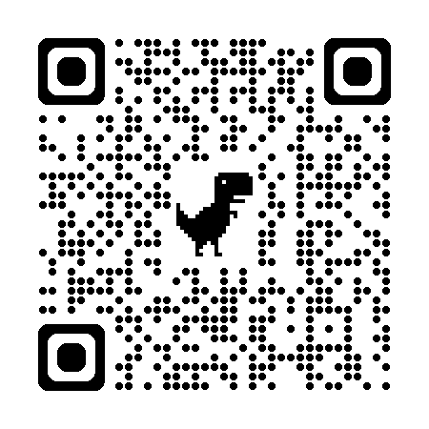
【申込方法①】二次元コード または URL 二次元コードまたは下記URLよりお申し込みください。
https://forms.gle/jnEqe7cMeKKpYMTu6
【申込方法②】申込書 下記申込書に必要事項を記入し、メール添付またはFAXにてお申し込みください。

開催日時 | 令和８年９月30日(水) 19:00～20:30

フリガナ
氏 名
医療機関名 ・所属施設
緊急連絡先 | ＴＥＬ （ 携帯 自宅 勤務先 ）
 | ＦＡＸ
ﾒｰﾙｱﾄﾞﾚｽ
 | ＊会場参加の場合は不要です。
職 種
所属医師会 （医師のみ） | 静岡県医師会 会員 (所属郡市 医師会 ) ･ 非会員
医籍番号 （医師のみ）

＜メール送付先＞ h-suzuki@jim.shizuoka.med.or.jp ＜FAX送付先＞ 054-246-8140

